画面
機能設計書 |  | システム名 | プロジェクト名 | 登録日付 |  | 更新日付
 |  | Biz-X POTTS
画面レイアウト |  | サブシステム名 | 機能名名 | 登録担当者 |  | 更新担当者
 |  | 在庫 | 返品照会

 | 画面レイアウト

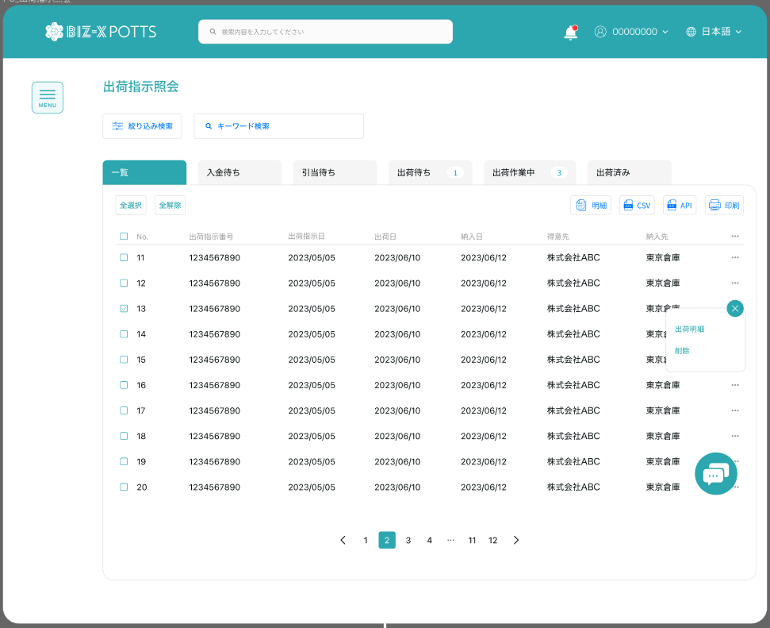

返品照会

 |  |  |  |  | 具体项目参照
 |  |  |  |  | 【画面項目定義】

 |  |  |  |  |  | 弹出确认弹窗

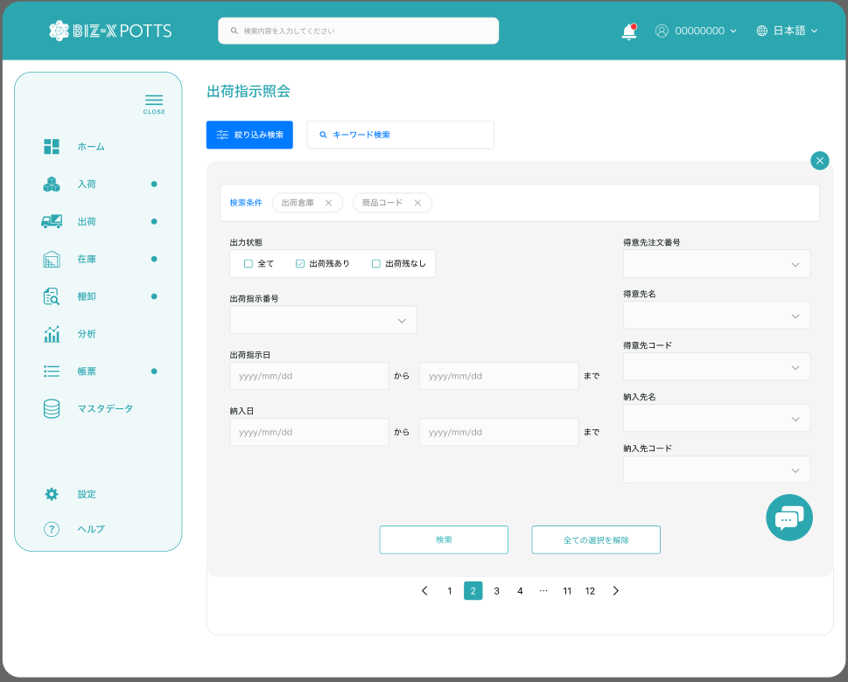

返品照会

 |  |  |  |  | 具体项目参照
 |  |  |  |  | 【画面項目定義】

画面 (SP)
機能設計書 |  | システム名 | プロジェクト名 | 登録日付 |  | 更新日付
 |  | Biz-X POTTS
画面レイアウト |  | サブシステム名 | 機能名名 | 登録担当者 |  | 更新担当者
 |  | 在庫 | 返品照会

 | 画面レイアウト

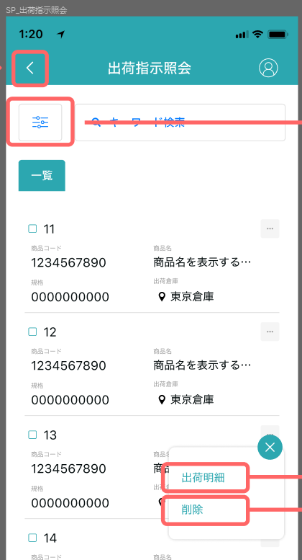
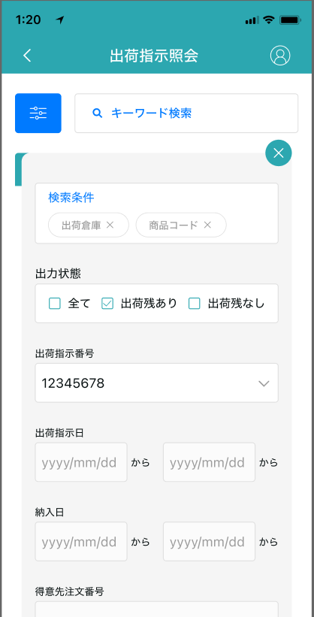
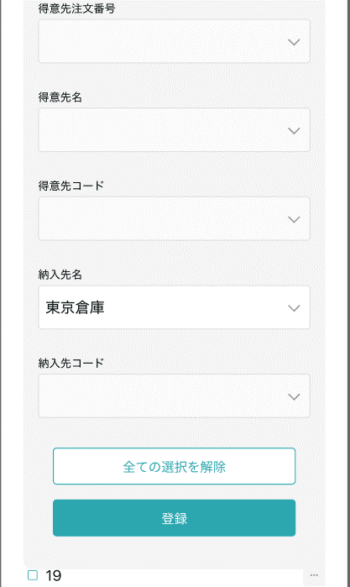

返品照会
返品照会

 |  |  |  |  |  |  | 具体项目参照
 |  |  |  |  |  |  | 【画面項目定義】

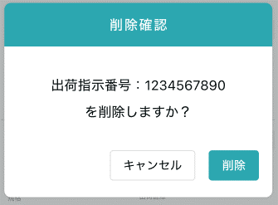

返品id

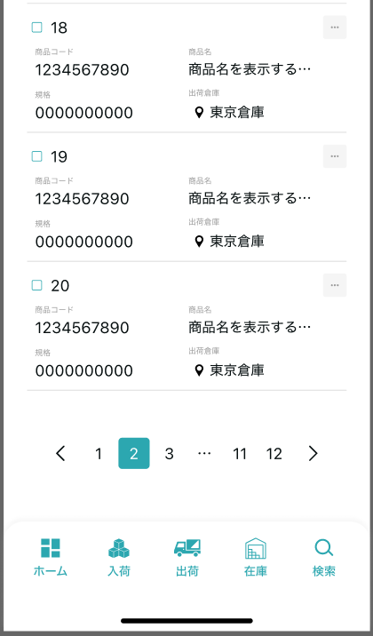

 |  |  |  |  | 具体项目参照
 |  |  |  |  | 【画面項目定義】

画面項目定義 (SP)
機能設計書 |  |  | システム名 |  |  |  | プロジェクト名 |  |  |  |  |  | 登録日付 |  |  | 更新日付
 |  |  | Biz-X POTTS
画面項目定義 |  |  | サブシステム名 |  |  |  | 機能名名 |  |  |  |  |  | 登録担当者 |  |  | 更新担当者
 |  |  | 在庫 |  |  |  | 返品照会

PC端参照
No | 項目名 | ID | 種類 | 属性 | DB 桁数 | 画面 桁数 | IO | タブ | 必須 | 表示 | 配置 | IME | ref | chk | 書式 |  | 概要 | 登録時仕様 |  | 更新時仕様
 |  |  |  |  |  |  |  |  |  |  |  |  |  |  |  |  |  | 取得元 | 仕様 | 取得元 （照会/削除も同様） | 仕様

 | 検索条件
 | 返品区分 |  |  |  |  |  |  |  |  |  |  |  |  |  |  |  | 1:売上返品 2:仕入返品 | dtb_return(返品) | 返品区分
 | 商品コード |  |  |  |  |  |  |  |  |  |  |  |  |  |  |  |  | dtb_return(返品) | 商品ID
 | 商品名 |  |  |  |  |  |  |  |  |  |  |  |  |  |  |  |  | mtb_product(商品マスタ) | 商品_名称
 | 入荷予定番号/出荷指示番号 |  |  |  |  |  |  |  |  |  |  |  |  |  |  |  | 番号より、IDを取得する | dtb_return(返品) | 入荷予定ID/出荷指示ID
 | 返品照会一覧
 | ID |  |  |  |  |  |  |  |  |  |  |  |  |  |  |  |  | dtb_return(返品) | ID
 | 入荷予定番号/出荷指示番号 |  |  |  |  |  |  |  |  |  |  |  |  |  |  |  | 番号より、IDを取得する | dtb_return(返品) | 入荷予定ID/出荷指示ID
 | 返品区分 |  |  |  |  |  |  |  |  |  |  |  |  |  |  |  |  | dtb_return(返品) | 返品区分
 | 商品名 |  |  |  |  |  |  |  |  |  |  |  |  |  |  |  |  | mtb_product(商品マスタ) | 商品_名称
 | ロケーションのバーコード |  |  |  |  |  |  |  |  |  |  |  |  |  |  |  |  | mtb_location(ロケーションマスタ) | ロケーションのバーコード
 | 返品数量 |  |  |  |  |  |  |  |  |  |  |  |  |  |  |  |  | dtb_return(返品) | 返品数量

イベント仕様 (SP)
機能設計書 |  |  | システム名 |  | プロジェクト名 | 登録日付 |  | 更新日付
 |  |  | Biz-X POTTS
イベント仕様 |  |  | サブシステム名 |  | 機能名名 | 登録担当者 |  | 更新担当者
 |  |  | 在庫 |  | 返品照会
PC端参照
No | 対象 | イベント |  | 処理内容 |  |  | 備考
 |  | 初期化 |  | 检索条件清空，数据检索 检索表：dtb_return(返品) 检索条件：【会社_ID】=登陆者的会社ID 【削除区分】=【2:未削除】 检索结果根据【登録日時】降序表示
 |  | 检索 |  | 根据画面输入的检索条件进行检索 检索表：dtb_return(返品) 检索条件： 【返品区分】=画面输入的【返品区分】 【商品コード】=画面输入的【商品コード】 【商品名】like 画面输入的【商品名】 【入荷予定ID/出荷指示ID】=画面输入的【入荷予定番号/出荷指示番号】关联的ID 【会社_ID】=登陆者的会社ID 【削除区分】=【2:未削除】 检索结果根据【登録日時】降序表示
 |  | 全选择/全解除 |  | 点击按钮可以全选择/全解除当前页表中所有数据
 |  | 印刷 |  | 根据页面选择的数据，打印返品一覧 |  |  | 等待样式
 | table一览行数据 | 消除 |  | 1提示是否消除，是的场合向下进行 2更新表dtb_return(返品) 字段【削除区分】=【1:削除済み】 条件【id】=选中数据的id 3判断选中数据的【返品区分】的值 3-1【売上返品】的场合 3-1-1更新表dtb_store(在庫) 字段：【在庫数】=【在庫数】-选择数据的【返品数量】 【返品数】=【返品数】-选择数据的【返品数量】 条件：商品ID，年月，会社_ID 3-1-2更新表dtb_product_location(商品在庫位置) 字段：【在庫数】=【在庫数】-选择数据的【返品数量】 条件：ロケーションid，商品ID 3-1-3更新表dtb_store_history(受払明細) 插入一条数据 【在庫id】= 3-1-1更新的dtb_store(在庫)的主键 【年月】= 当前年月 【入/出荷明細行no】= 选择数据的【入荷予定明細行No/出荷指示明細行No】 【入/出荷予定区分】=【2(出荷)】 【商品ID】= 选择数据的【商品ＩＤ】 【入/出庫数】=选择数据的【返品数量】 【入出庫区分】=【2:出庫】 【ロケーションid】=选择数据的【ロケーションID】 【アクション区分】=【返品削除】 【会社_ID】=登陆者的会社ID 3-2【仕入返品】的场合 3-2-1更新表dtb_store(在庫) 字段：【在庫数】=【在庫数】+选择数据的【返品数量】 【返品数】=【返品数】-选择数据的【返品数量】 条件：商品ID，年月，会社_ID 3-2-2更新表dtb_product_location(商品在庫位置) 字段：【在庫数】=【在庫数】+选择数据的【返品数量】 条件：ロケーションid，商品ID 3-2-3更新表dtb_store_history(受払明細) 插入一条数据 【在庫id】= 3-2-1更新的dtb_store(在庫)的主键 【年月】= 当前年月 【入/出荷明細行no】= 选择数据的【入荷予定明細行No/出荷指示明細行No】 【入/出荷予定区分】=【1(入荷)】 【商品ID】= 选择数据的【商品ＩＤ】 【入/出庫数】=选择数据的【返品数量】 【入出庫区分】=【1:入庫】 【ロケーションid】=选择数据的【ロケーションID】 【アクション区分】=【返品削除】 【会社_ID】=登陆者的会社ID 4消除完成，提示并刷新一览数据

